フライヤー
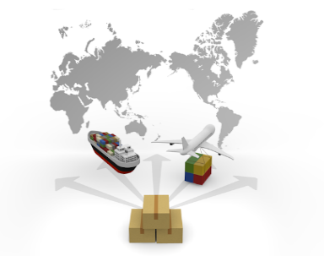
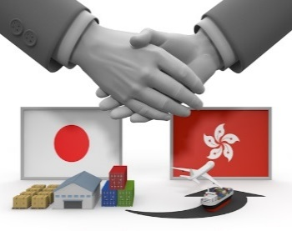
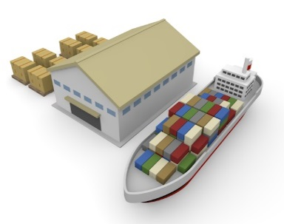

キャリア決定
ブッキング手配
船積書類作成※
商談成立
輸送モードの検討
輸送モードの決定

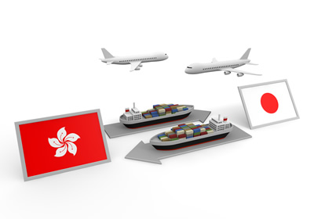
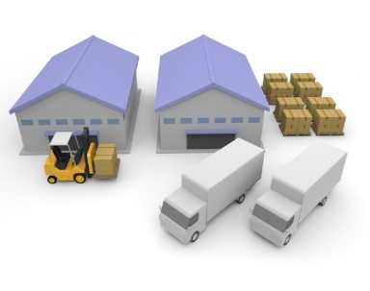
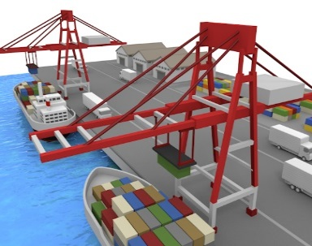
 | ※作成支援ツールで
 |  | ①インボイス・パッキングリスト
 |  | ②シッピングインストラクション
 |  | を作成し、エクセルファイルの
 |  | 状態で、担当者にメール送信
 |  | して下さい。

貨物搬入
輸出通関申告・許可
本船に積載

海上、航空輸送のプロフェッショナルが、輸送モードの検討から、国内配送、通関、現地フォワーディング手配まで、
トータルでご提案させていただきます。
国際物流のご相談は、是非弊社までご用命下さい。

サンプル（インボイス_パッキングリスト）
Commercial Invoice & Packing List
⑤
①
②
③
 |  |  |  |  |  |  |  |  | NAIGAI TRADING CO., LTD.
Date: |  |  | 2019-04-25 |  |  |  |  |  | SUNRISE BLDG., 5TH FLOOR
P.O. No. |  |  | NTLHKG0054 |  |  |  |  |  | 6-8, BINGO-MACHI 2-CHOME, CHUO-KU, OSAKA
Invoice No. |  |  | NAIGAI2019415 |  |  |  |  |  | 541-0051 JAPAN
④
Payment |  |  | No Commercial Value |  |  |  |  |  | KOGUCHI NAIGAI/SHIPPING DEPT., TEL: +81-66260-4701
⑥
⑦
Sold to (売り先） |  |  |  |  |  |  |  |  | Consigned to （送り先）
NTL-LOGISTICS(HK)LIMITED |  |  |  |  |  |  |  |  | NTL-LOGISTICS(HK)LIMITED
UNIT 611-612, 6/F., TOWER 2, |  |  |  |  |  |  |  |  | UNIT 611-612, 6/F., TOWER 2,
CHEUNG SHA WAN PLAZA, 833 CHUNG SHA WAN ROAD, |  |  |  |  |  |  |  |  | CHEUNG SHA WAN PLAZA, 833 CHUNG SHA WAN ROAD,
CHEUNG SHA WAN , KOWLON, HONG KONG |  |  |  |  |  |  |  |  | CHEUNG SHA WAN , KOWLON, HONG KONG
TEL : 852-3669-5000 |  |  |  |  |  |  |  |  | TEL : 852-3669-5000
⑧
⑨
⑩
⑪
⑫
Shipped from |  |  |  |  |  |  |  |  | To
KOBE |  |  |  |  |  |  |  |  | HONG KONG
Per |  |  |  |  |  |  | Voy. |  | Sailing on or About
WAN HAI 313 |  |  |  |  |  |  | S186 |  | 2019-05-12

⑬
⑭
⑮
⑯
⑱
⑰
Marks & Nos ケースマーク |  |  |  | Description of Goods 商品明細 |  |  |  |  |  | Quantity 数量 |  |  |  | Unit Price 単価 |  |  |  | Amount 合計金額
 |  |  |  |  |  |  |  |  |  |  |  |  |  | FOB |  |  |  | KOBE
NAIGAI HOMARE |  |  |  | JAPANESE SAKE
(IN DIA) |  |  |  | NAIGAI HOMARE 200ml |  |  |  |  |  | 50 |  | Pieces |  | JPY |  | 200.00 |  | JPY |  | 10,000.00
C/NO.1-3 |  |  |  | NAIGAI HOMARE 720ml |  |  |  |  |  | 20 |  | Pieces |  | JPY |  | 500.00 |  | JPY |  | 10,000.00
MADE IN JAPAN |  |  |  | NAIGAI HOMARE 1,800ml |  |  |  |  |  | 12 |  | Pieces |  | JPY |  | 600.00 |  | JPY |  | 7,200.00
 |  |  |  | Alcohol content 15% |  |  |  |  |  |  |  |  |  |  |  |  |  |  |  | 0.00
 |  |  |  |  |  |  |  |  |  |  |  |  |  |  |  |  |  |  |  | 0.00
 |  |  |  |  |  |  |  |  |  |  |  |  |  |  |  |  |  |  |  | 0.00
 |  |  |  |  |  |  |  |  |  |  |  |  |  |  |  |  |  |  |  | 0.00
 |  |  |  |  |  |  |  |  |  |  |  |  |  |  |  |  |  |  |  | 0.00
 |  |  |  |  |  |  |  |  |  |  |  |  |  |  |  |  |  |  |  | 0.00
 |  |  |  |  |  |  |  |  |  |  |  |  |  |  |  |  |  |  |  | 0.00
⑲
 |  |  |  |  |  |  |  |  |  |  |  |  |  |  |  |  |  |  |  | 0.00
Total |  |  |  |  |  |  |  |  |  | 82 |  | Pieces |  |  |  |  |  | JPY |  | 27,200.00
⑳
㉑
㉒
㉓
㉔
㉕
C/No. |  | Description of Goods |  |  |  |  |  | Quantity |  |  | N.W |  |  |  | G.W. |  |  |  | Measurement L x W x H (cm)
1 |  | NAIGAI HOMARE 200ml |  |  |  |  |  | 25 | Pieces |  | 20 |  | kgs |  | 22 |  | kgs |  | 50 |  | 50 | 40 | 100000
 |  | NAIGAI HOMARE 720ml |  |  |  |  |  | 10 | Pieces |  |  |  |  |  |  |  |  |  |  |  |  |  | 0
2 |  | NAIGAI HOMARE 200ml |  |  |  |  |  | 25 | Pieces |  | 20 |  | kgs |  | 22 |  | kgs |  | 50 |  | 50 | 40 | 100000
 |  | NAIGAI HOMARE 720ml |  |  |  |  |  | 10 | Pieces |  |  |  |  |  |  |  |  |  |  |  |  |  | 0
3 |  | NAIGAI HOMARE 1,800ml |  |  |  |  |  | 12 | Pieces |  | 50 |  | kgs |  | 53 |  | kgs |  | 50 |  | 50 | 80 | 200000
 |  |  |  |  |  |  |  |  |  |  |  |  |  |  |  |  |  |  |  |  |  |  | 0
 |  |  |  |  |  |  |  |  |  |  |  |  |  |  |  |  |  |  |  |  |  |  | 0

㉖
㉗
 |  |  |  |  |  |  |  |  |  |  |  |  |  |  |  |  |  |  |  |  |  |  | 0
 |  |  |  |  |  |  |  |  |  |  |  |  |  |  |  |  |  |  |  |  |  |  | 0
 |  |  |  |  |  |  |  |  |  |  |  |  |  |  |  |  |  |  |  |  |  |  | 0
Total |  | Three (3) Cartons |  |  |  |  |  | 82 | Pieces |  | 90 |  | kgs |  | 97 |  | kgs |  | 0.4 |  |  | M3

㉘
㉚
㉙
Country of Origin 原産国 |  |  |  | 複数ある場合は、上記商品明細に明記
JAPAN
 |  |  |  |  |  |  |  |  |  |  |  |  |  | NAIGAI TRADING CO., LTD.
Special Instruction (if any) 備考 |  |  |  |  |  |  |  |  |  |  |  |  |  | Koguchi Naigai
*Sample |  |  |  |  |  |  |  |  |  |  |  |  |  | Shipping Dept.,
*Value for customs purpose only |  |  |  |  |  |  |  |  |  |  |  |  |  | Sunrise Bldg., 5F
 |  |  |  |  |  |  |  |  |  |  |  |  |  | 6-8, Bingo-Machi 2-chome
 |  |  |  |  |  |  |  |  |  |  |  |  |  | Chuo-ku, Osaka 541-0051, Japan
 |  |  |  |  |  |  |  |  |  |  |  |  |  | Tel : +81-66260-4710

① | Date |  |  |  | 書類作成日
② | P.O.No. |  |  |  | Purchase Order No. 買主との売買契約上の発注番号等。必須ではありませんが、
 |  |  |  |  | 後日照合時等に社内で利便性があれば記入して下さい。
③ | Invoice No. |  |  |  | インボイスナンバー 各荷主様企業の独自ルールで採番されます。
④ | Payment |  |  |  | 当該取引の商品代金決済方法
⑤ | 貴社情報 |  |  |  | 社名、住所、担当者名、部署、連絡先（電話、email等）
⑥ | Sold to |  |  |  | 売り先
⑦ | Consigned to |  |  |  | 荷受人 ⑥と同一の場合もあります。
⑧ | Shipped from |  |  |  | 貨物がどこから輸出されるか港名等を記入して下さい。
⑨ | To |  |  |  | 貨物をどこまで輸送するか。港（空港）名と国名を記入して下さい。
 |  |  |  |  |  | 米国の場合は州名も必要です。（例：LOS ANGELES, CA, USA)
⑩ | Per |  |  |  | 本船名もしくはフライトナンバー
⑪ | Voy. |  |  |  | 本船の航海番号
⑫ | Sailing on or About |  |  |  | 出港予定日
⑬ | Marks & Nos |  |  |  | ケースマーク、ケースナンバーを記入して下さい。
 |  |  |  |  | 貨物に張り付けてあるマークと一致が条件になります。
 |  |  |  |  | FCL扱いでケースマークが無い場合は、N/M（NO MARK）と記入します。
 |  |  |  |  | ただし、LCL（混載）扱いの場合は、ケースマークは必須となります。
⑭ | Description of Goods |  |  |  | 商品明細。ブランド名だけではなく、第三者が見ても判別できるような一般的な名称が
 |  |  |  |  | 必要になります。
 |  |  |  |  | 品名、材質、用途等出来るだけ具体的にご記入下さい。
 |  |  |  |  | 部品の場合は、何の機械の何の用途の部品かもご記入願います。
 |  |  |  |  | AUTO PARTS ➡不可 BRAKE PAD FOR AUTOMOBILE➡〇
 |  |  |  |  | 酒類については、アルコール度数のご記入もお願いします。
⑮ | Quantity |  |  |  | 貨物の数量。単位はプルダウンで選択して下さい。
⑯ | Unit Price |  |  |  | 商品の単価。通貨はプルダウン選択もしくは直接入力して下さい。
⑰ | Amount |  |  |  | 商品の価格。数量×単価の金額が自動計算されます。日本円の場合は小数点以下切り捨て、
 |  |  |  |  | 他通貨は小数点3位以下が切り捨てになります。
 |  |  |  |  | サンプル等無償の商品であっても一般的な市場価格を記入して下さい。
 |  |  |  |  | 税関への輸出申告は、商品価格「0円」では対応ができません。
⑱ | 建値 |  |  |  | 買主との取り引き条件。商品価格がどこまでの費用を含んでいるのか、
 |  |  |  |  | リスクの分岐点はどこかを示して下さい。
⑲ | Total Quantity |  |  |  | 合計数量。数量は自動計算されます。異なる単位が複数ある場合は、'packages'を選択
 |  |  |  |  | して下さい。
⑳ | Case No. |  |  |  | 梱包が複数ある場合、パッキングリストと実物照合のため、任意の番号を各梱包に付記し、
 |  |  |  |  | その番号の梱包に含まれている商品明細を右欄にご記入下さい。
㉑ | Description of Goods |  |  |  | 各梱包の内容物の商品詳細を記入して下さい。
㉒ | Quantity |  |  |  | 各梱包の内容物の数量明細を記入して下さい。
㉓ | Net Weight |  |  |  | 商品そのものの重量
㉔ | Gross Weight |  |  |  | 外装梱包込みの重量
㉕ | Measurement |  |  |  | 貨物寸法 L(縦）、W(横）、H(高さ）をセンチメートルで記入します。
㉖ | 合計梱包数 |  |  |  | 梱包数の合計を記入します。 異なる梱包形態が複数ある場合は、’packages’を選択します。
㉗ | Total Quantity |  |  |  | 数量合計
 |  |  |  |  | 自動計算されますが、⑱と異なる数字の場合は、warning messageが表示されます。
㉘ | Country of Origin |  |  |  | 商品の原産国。異なる原産国の商品が複数ある場合は、商品明細欄記入して下さい。
㉙ | Special Instruction |  |  |  | 備考
㉚ | 署名 |  |  |  | 現在直筆署名は不要です。

 | 弊社を通じ初めて輸出通関申告依頼をされる商品の場合は、商品説明のカタログや、商品内容が記載されている
 | URL等を合わせてご案内下さいますようご協力をお願い致します。

②SHIPPING INSTRUCTION
② Shipper
① Booking No. 枝番
CARRIER
ntl_SI_4cJRBJxf&+jy#pmVs9Eo1 |  |  |  |  | TOKYO CFS | TOKYO, JAPAN | TOKYO, JAPAN | DESTINATION | ONE(1) | SAME AS CONSIGNEE
1 |  |  |  |  | TOKYO CY | YOKOHAMA, JAPAN | YOKOHAMA, JAPAN |  | TWO(2)
 |  |  |  |  | YOKOHAMA CFS | SENDAI, JAPAN | SHIMIZU, JAPAN |  | THREE(3)
NAIGAI TRANS LINES
SHIPPING INSTRUCTION
 |  |  |  |  | YOKOHAMA CY | SHIMIZU, JAPAN | HAMAMATSU, JAPAN |  | FOUR(4)
 |  |  |  |  | SENDAI CFS | HAMAMATSU, JAPAN | SUWA, JAPAN |  | FIVE(5)
 |  |  |  |  | SENDAI CY | NIIGATA, JAPAN | NAGOYA, JAPAN |  | SIX(6)
 |  |  |  |  | SHIMIZU CFS | NAOETSU, JAPAN | YOKKAICHI, JAPAN
 |  |  |  |  | SHIMIZU CY | TOYAMA, JAPAN | OSAKA, JAPAN
諸掛ご請求先
 |  |  |  |  | HAMAMATSU CFS | SUWA, JAPAN | KOBE, JAPAN
③ Consignee
 |  |  |  |  | HAMAMATSU CY | NAGOYA, JAPAN | MIZUSHIMA, JAPAN
 |  |  |  |  | NIIGATA CFS | YOKKAICHI, JAPAN | HAKATA, JAPAN
ご担当者名、部署名
 |  |  |  |  | NIIGATA CY | OSAKA, JAPAN
 |  |  |  |  | NAOETSU CFS | KOBE, JAPAN
 |  |  |  |  | NAOETSU CY | MIZUSHIMA, JAPAN
ご連絡先
 |  |  |  |  | TOYAMA CFS | HIROSHIMA, JAPAN
 |  |  | TEL |  | TOYAMA CY | MOJI, JAPAN
④ Notify Party
 |  |  |  |  | SUWA CFS | KITAKYUSYU, JAPAN
 |  |  | FAX |  | SUWA CY | HAKATA, JAPAN
 |  |  |  |  | NAGOYA CFS | FUKUOKA, JAPAN
 |  |  | EMAIL |  | NAGOYA CY
 |  |  |  |  | YOKKAICHI CFS
 |  |  | 本船入港日 |  | YOKKAICHI CY
⑥ Place of Receipt
 |  |  |  |  | OSAKA CFS
 | SENDAI CFS |  | 本船出港日 |  | OSAKA CY
⑦ Vessel
⑧ Voy No.
⑨ Port of Loading
 |  |  | CFS | CUT日 | KOBE CFS
 | SHIMIZU, JAPAN |  |  |  | KOBE CY
⑩ Port of Discharge
⑪ Place of Delivery
⑫ Final Destination (Merchant's reference only)
 |  | All description contained herein considered |  |  | MIZUSHIMA CFS
 |  |  |  |  | MIZUSHIMA CY
⑬ Container No.
Seal No.
Marks and Numbers
⑭ No. of
Containers
of Pkgs
⑮ Kind of Packages,Description of Goods
⑯ Gross Weight.
⑰ Measurement
 |  |  |  |  | HIROSHIMA CFS
(KGS)
(M3)
 |  |  |  |  | HIROSHIMA CY
 |  |  |  |  | MOJI CFS
 |  |  |  |  | MOJI CY
 |  |  |  |  | KITAKYUSYU CFS
 |  |  |  |  | KITAKYUSYU CY
 |  |  |  |  | HAKATA CFS
 |  |  |  |  | HAKATA CY
 |  |  |  |  | FUKUOKA CFS
 |  |  |  |  | FUKUOKA CY

← SEA WAYBILLはこちらから
選択してください。

↑ FREIGHTはこちらから選択してください。
⑱ Total number of Containers
or other Packages or Units
(in words)
SAY :
⑲ Prepaid at
⑳ Payable at
㉑ Place and Date of issue

㉒ No. of Original B(s)/L
㉓ No. of Non Negotiable B/L Copy

その他指示事項 - Special Instruction -
貨物搬入倉庫

貨物搬入予定日

東 京
横 浜
名古屋
TEL : 03-3276-5941
TEL : 045-226-2051
TEL : 052-232-7730
FAX : 03-3276-5942
FAX : 045-226-2052
FAX : 052-232-7731
大 阪
神 戸
福 岡
TEL : 06-6260-4701
TEL : 078-332-0040
TEL : 092-436-4480
FAX : 06-6260-4702
FAX : 078-332-0041
FAX : 092-436-4481

ATTACHED SHEET
Booking No.

サンプル(SHIPPING INSTRUCTION)
② Shipper
① Booking No. 枝番
CARRIER
ntl_dockReceipt_s5Rfei45+eQBkhe54-#12 |  |  |  |  |  |  |  |  | 1234567 |  |  |  |  | 内外トランスライン㈱ |  |  | TOKYO CFS | TOKYO, JAPAN | TOKYO, JAPAN | DESTINATION | ONE(1) | SAME AS CONSIGNEE
1 |  |  |  |  |  |  |  |  |  |  |  |  |  |  |  |  | TOKYO CY | YOKOHAMA, JAPAN | YOKOHAMA, JAPAN |  | TWO(2)
 |  |  |  |  |  |  |  |  |  |  |  |  |  |  |  |  | YOKOHAMA CFS | SENDAI, JAPAN | SHIMIZU, JAPAN |  | THREE(3)
NAIGAI TRANS LINES
SHIPPING INSTRUCTION
AAA CORP |  |  |  |  |  |  |  |  |  |  |  |  |  |  |  |  | YOKOHAMA CY | SHIMIZU, JAPAN | HAMAMATSU, JAPAN |  | FOUR(4)
1-2-3, HONMACHI |  |  |  |  |  |  |  |  |  |  |  |  |  |  |  |  | SENDAI CFS | HAMAMATSU, JAPAN | SUWA, JAPAN |  | FIVE(5)
CHUO-KU, OSAKA, 541-0052 |  |  |  |  |  |  |  |  |  |  |  |  |  |  |  |  | SENDAI CY | NIIGATA, JAPAN | NAGOYA, JAPAN |  | SIX(6)
JAPAN |  |  |  |  |  |  |  |  |  |  |  |  |  |  |  |  | SHIMIZU CFS | NAOETSU, JAPAN | YOKKAICHI, JAPAN
 |  |  |  |  |  |  |  |  |  |  |  |  |  |  |  |  | SHIMIZU CY | TOYAMA, JAPAN | OSAKA, JAPAN
諸掛ご請求先
 |  |  |  |  |  |  |  |  |  |  |  |  |  |  |  |  | HAMAMATSU CFS | SUWA, JAPAN | KOBE, JAPAN
③ Consignee
 |  |  |  |  |  |  |  |  |  | AAA株式会社 |  |  |  |  |  |  | HAMAMATSU CY | NAGOYA, JAPAN | MIZUSHIMA, JAPAN
BBB INC. |  |  |  |  |  |  |  |  |  |  |  |  |  |  |  |  | NIIGATA CFS | YOKKAICHI, JAPAN | HAKATA, JAPAN
ご担当者名、部署名
2333, XXX ST |  |  |  |  |  |  |  |  |  |  |  |  |  |  |  |  | NIIGATA CY | OSAKA, JAPAN
LOS ANGELES, CA, 98123 |  |  |  |  |  |  |  |  |  |  |  |  |  |  |  |  | NAOETSU CFS | KOBE, JAPAN
U.S.A. |  |  |  |  |  |  |  |  |  |  |  |  |  |  |  |  | NAOETSU CY | MIZUSHIMA, JAPAN
ご連絡先
 |  |  |  |  |  |  |  |  |  |  |  |  |  |  |  |  | TOYAMA CFS | HIROSHIMA, JAPAN
 |  |  |  |  |  |  |  |  |  | TEL | XX-XXXX-XXXX |  |  |  |  |  | TOYAMA CY | MOJI, JAPAN
④ Notify Party
 |  |  |  |  |  |  |  |  |  |  |  |  |  |  |  |  | SUWA CFS | KITAKYUSYU, JAPAN
SAME AS CONSIGNEE |  |  |  |  |  |  |  |  |  | FAX | XX-XXXX-XXXX |  |  |  |  |  | SUWA CY | HAKATA, JAPAN
 |  |  |  |  |  |  |  |  |  |  |  |  |  |  |  |  | NAGOYA CFS | FUKUOKA, JAPAN
 |  |  |  |  |  |  |  |  |  | EMAIL |  |  |  |  |  |  | NAGOYA CY
 |  |  |  |  |  |  |  |  |  |  |  |  |  |  |  |  | YOKKAICHI CFS
 |  |  |  |  |  |  |  |  |  | 本船入港日 |  |  | 2017-01-30 |  |  |  | YOKKAICHI CY
⑥ Place of Receipt
 |  |  |  |  |  |  |  |  |  |  |  |  |  |  |  |  | OSAKA CFS
 |  |  |  | TOKYO CFS |  |  |  |  |  | 本船出港日 |  |  | 2017-01-30 |  |  |  | OSAKA CY
⑦ Vessel
⑧ Voy No.
⑨ Port of Loading
 |  |  |  |  |  |  |  |  |  | CFS | CUT日 |  | 2017-01-24 |  |  |  | KOBE CFS
AAA BRIDGE |  |  | 123 | TOKYO, JAPAN |  |  |  |  |  |  |  |  |  |  |  |  | KOBE CY
⑩ Port of Discharge
⑪ Place of Delivery
⑫ Final Destination (Merchant's reference only)
 |  |  |  |  |  |  |  | All description contained herein considered |  |  |  |  |  |  |  |  | MIZUSHIMA CFS
LOS ANGELES, CA |  |  |  | LOS ANGELES CA, CFS |  |  |  |  |  |  |  |  |  |  |  |  | MIZUSHIMA CY
⑬ Container No.
Seal No.
Marks and Numbers
⑭ No. of
Containers
of Pkgs
⑮ Kind of Packages,Description of Goods
⑯ Gross Weight.
⑰ Measurement
 |  |  |  |  |  |  |  |  |  |  |  |  |  |  |  |  | HIROSHIMA CFS
(KGS)
 |  |  |  |  |  |  |  |  |  |  |  |  |  |  |  |  | HIROSHIMA CY
(M3)
 |  |  |  |  |  |  |  |  |  |  |  |  |  |  |  |  | MOJI CFS
 |  |  |  |  |  |  |  |  |  |  |  |  |  |  |  |  | MOJI CY
BBB |  |  |  | 2 CARTONS |  | TEXTILE PIECE GOODS |  |  |  |  |  |  |  |  | 200.000 | 1.000 | KITAKYUSYU CFS
C/NO.1-2 |  |  |  |  |  |  |  |  |  |  |  |  |  |  |  |  | KITAKYUSYU CY
MADE IN JAPAN |  |  |  |  |  |  |  |  |  |  |  |  |  |  |  |  | HAKATA CFS
 |  |  |  |  |  |  |  |  |  |  |  |  |  |  |  |  | HAKATA CY
 |  |  |  |  |  |  |  |  |  |  |  |  |  |  |  |  | FUKUOKA CFS
 |  |  |  |  |  |  |  |  |  |  |  |  |  |  |  |  | FUKUOKA CY

← SEA WAYBILLはこちらから
選択してください。
 |  |  |  |  |  | "SEA WAYBILL"
 |  |  |  |  |  | FREIGHT PREPAID AS ARRANGED
↑ FREIGHTはこちらから選択してください。
⑱ Total number of Containers
or other Packages or Units
(in words)
SAY :
 |  |  |  |  | TWO (2) CARTONS ONLY.-
⑲ Prepaid at
⑳ Payable at
㉑ Place and Date of issue
 |  | TOKYO, JAPAN |  |  |  |  |  |  |  |  |  | TOKYO, JAPAN
㉒ No. of Original B(s)/L
㉓ No. of Non Negotiable B/L Copy
 |  |  |  |  |  |  | ONE(1) |  |  |  |  | ONE(1)
その他指示事項 - Special Instruction -
貨物搬入倉庫

 |  |  |  |  |  |  |  |  |  | ＸＸＸ倉庫 ＸＸＸＸＸＸＸＸ
 | サートが必要になります。
 | 別途メールにてご案内いたします。

貨物搬入予定日

 |  |  |  |  |  |  |  |  |  | 2017-01-20

東 京
横 浜
名古屋
TEL : 03-3276-5941
TEL : 045-226-2051
TEL : 052-232-7730
FAX : 03-3276-5942
FAX : 045-226-2052
FAX : 052-232-7731
大 阪
神 戸
福 岡
TEL : 06-6260-4701
TEL : 078-332-0040
TEL : 092-436-4480
FAX : 06-6260-4702
FAX : 078-332-0041
FAX : 092-436-4481

サンプル(ATTACHED SHEET)
Booking No.
AAAAAAA(IN DIA) AAAAAAA CO.,LTD
PO:PO-00001
CASE NO X1
SIZE SUS888 CSP 1/2H 9.99MM X 999MM X C
MADE IN JAPAN

AAAAAAA(IN DIA) AAAAAAA CO.,LTD
PO:PO-00002
CASE NO X2
SIZE SUS999 CSP 2/3H 9.99MM X 999MM X C
MADE IN JAPAN

SHIPPING MARK記号
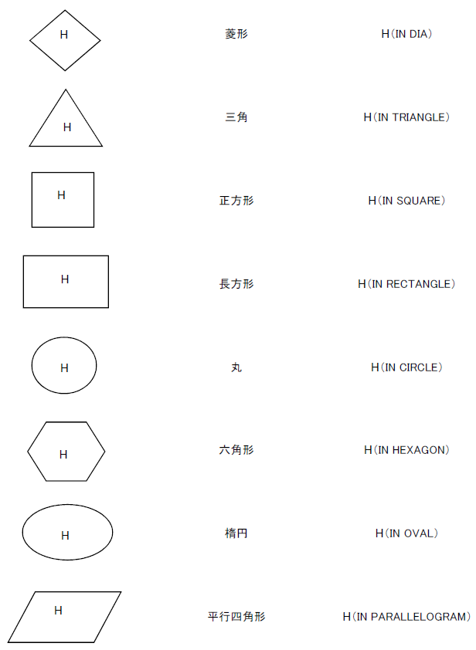
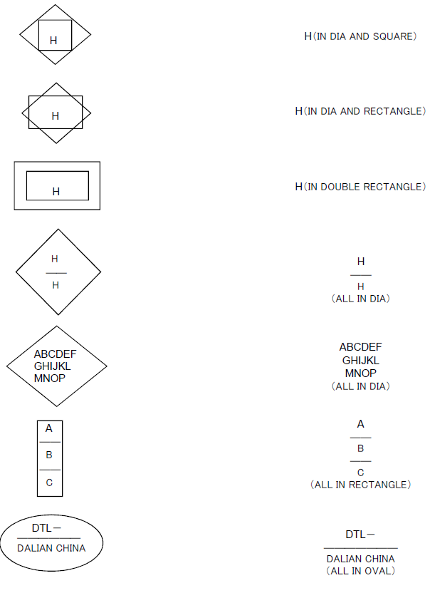
記号 | 名称 | 英語

